Formulario
Q | Formulário site Aneel CP 39/23 e AIR 1/23 | Resposta | Justificativa
 | https://forms.office.com/pages/responsepage.aspx?id=uPnWQKfsokaS1OpOnAFw4UtOipXYPuBDlTP0Kuo83rRUQk4wQVlFNjVVTzE0TkJNSDFRSzZWTzFGNC4u
 | Consulta Pública 39/2023 sobre o AIR do Armazenamento
 | Este formulário trata do Relatório de Análise de Impacto Regulatório nº 1/2023-SGM-SCE-STD-STE/ANEEL (versão pré-participação pública), cujo tema é a "Regulamentação para o Armazenamento de Energia Elétrica, incluindo Usinas Hidrelétricas Reversíveis".
 | Contribuições estarão abertas até 23:59 do dia 18/12/2023.
 | Qual é o problema que a ANEEL está avaliando?
 | O elemento central do problema regulatório nesta Análise de Impacto Regulatório é: impedimentos ou dificuldades na inserção de novas soluções de armazenamento em um contexto de transição energética no Brasil. O problema regulatório identificado tem natureza de falha regulatória.
 | Forma de contribuição:
 | As contribuições textuais devem ser realizadas exclusivamente por meio deste formulário eletrônico.
 | Contribuições enviadas via SICNET, e-mail ou outros meios serão desconsideradas, salvo:
 | Apresentem planilhas eletrônicas, tabelas, figuras e outras evidências técnicas relevantes que não possam ser inseridas neste formulário eletrônico.
 | Esse Formulário está Dividido em 3 seções:
 | 1. Identificação do respondente. | Conselho de Consumidores
 | 2. Contribuições sobre a relatório de Análise de Impacto Regulatório.
 | 3. Contribuições Gerais: para suas contribuições que não sejam diretamente relacionadas aos dispositivos apresentados no relatório de AIR.
 | Para mais detalhes, você pode consultar o Relatório de AIR e seus Anexos, a Nota Técnica, o Voto da Diretoria Colegiada e outros documentos sobre este tema, disponíveis no link: https://www.gov.br/aneel/pt-br/acesso-a-informacao/participacao-social/consultas-publicas | Conselho examinou o AIR e concluiu que os consumidores cativos não devem ser responsabilizados por aumentar a segurança operacional de fontes incentivadas (solar e eólcia) que atendem ao mercado livre com subsídios de 50% na TUSD e/ou TUST.
 | Declaração LGPDP
 | Conforme a Lei Geral de Proteção de Dados Pessoais, Lei nº 13.709/2018, os respondentes devem permitir, de forma explícita, consciente e espontânea, que as instituições utilizem os dados informados para fins específicos. Dessa forma, cabe informar antes as condições deste Formulário e do uso das informações:
 | - Todas informações (inclusive a identificação) são públicas; não haverá informações protegidas ou sigilosas, visto o princípio da transparência presente no instituto da Consulta Pública e não haver captação de dados que possam ser considerados sensíveis.
 | - As contribuições, análises e resultados serão integralmente disponibilizadas no âmbito do processo, também de acesso público, e a guarda dos dados se dará nos sistemas internos da Aneel, específicamente no Sharepoint e no Sicnet.
 | - O dono de informações pode retirar o seu consentimento a qualquer tempo, momento no qual seus dados serão deletados e passam a não serem utilizados.
 | - Os respondentes são os responsáveis por suas respectivas manifestações. Identificação ou informações falsas podem se caracterizar como crime de falsidade ideológica, previsto no art. 299 do Código Penal.
1 | Declaração:
 | Declaro que eu estou ciente e estou de acordo. | Declaro que eu estou ciente e estou de acordo.
 | Obrigatória
 | Identificação do respondente
2 | Nome completo | Rosimeire Cecília da Costa
3 | Nome da empresa que representa | Conselho de Consumidores da Energisa Mato Grosso do Sul - CONCEN
4 | E-mail institucional para contato | rceciliacosta@hotmail.com
5 | Em qual destes grupos você se classifica
 | Entidades do Setor Elétrico Brasileiro
 | Associações de agentes ou consumidores do Setor Elétrico Brasileiro
 | Empreendedores de geração de energia elétrica
 | Empreendedores de transmissão de energia elétrica
 | Empreendedores de distribuição de energia elétrica
 | Empreendedores de comercialização de energia elétrica
 | Consumidores de energia elétrica | Consumidores de energia elétrica
 | Consultorias
 | Instituições de pesquisa ou ensino
 | Pessoas físicas ou grupos de pessoas físicas
 | Outros

 | Orientações gerais para Contribuições
 | Leia as orientações abaixo para responder de forma adequada as próximas seções.
6 | Cada seção apresentará uma das Soluções propostas, com suas respectivas Alternativas. Cada alternativa deve ser classificada por preferência, indicada por meio das notas 1, 3, 5, 7 e 9, sendo 1 a menor preferência e 9 a maior preferência.
 | 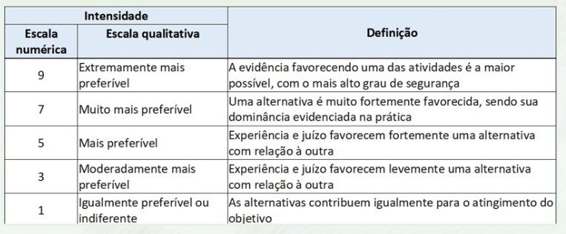
 | Idealmente só deve haver uma classificação na nota 1 e uma na nota 9, para cada Solução em análise.
 | De acordo. | De acordo.

7 | SN1: Definição do MUST/D a ser contratado
 | Soluções normativas
 | Critério 1: Otimização das regras de acesso às novas tecnologias de armazenamento
 | Essa solução busca dar uma definição regulatória quanto ao Montante de Uso da Rede a ser contratado por um empreendimento que tenha sistema de armazenamento, seja esse de forma independente ou em conjunto com geração.
 | O valor do MUST/D contratado tem reflexos físicos e comerciais para um empreendimento. O valor indica a máxima potência elétrica que pode ser injetada na rede por um empreendimento, que pode estar associado à operação segura do sistema e à capacidade de escoamento máxima. Também é um dos parâmetros para cobrança do Encargo de Uso do Sistema (EUST/D), em conjunto com a Tarifa de Uso do Sistema (TUST/D) aplicável, resultando no valor financeiro a ser pago pelo empreendimento.
 | Como regra geral vigente nas Regras de Transmissão, o MUST a ser contratado deve ter valor no mínimo igual à potência instalada subtraída da mínima carga própria. Para uma central geradora híbrida ou para centrais geradoras associadas, o MUST é único e deve estar dentro da “faixa de potência” subtraída das cargas próprias de cada tecnologia de geração. A faixa de potência tem como piso a potência instalada da maior tecnologia de geração, e como teto a soma das potências instaladas de todas as tecnologias de geração. Não há tratamento explícito para sistemas de armazenamento.
 | Destaca-se que um sistema de armazenamento pode absorver picos de energia, e assim ser utilizado de forma a suavizar os picos de oferta (geração) e de demanda (carga), aumentando o fator de capacidade[1] do ativo de geração ou o fator de carga[2] do consumo. Dessa forma, a possível redução do montante de uso a ser contratado para esses ativos pode ter influência direta na otimização da contratação da rede, redução da ociosidade e eventual inserção de mais geração para uma mesma margem de escoamento, postergando gargalos de capacidade de transmissão.
 | [1] Fator de capacidade é dado pela razão entre energia média gerada e a potência instalada total: FC = Eméd/Potinst.
 | [2] Fator de carga é definido como a razão entre a demanda média e a demanda máxima.
 | 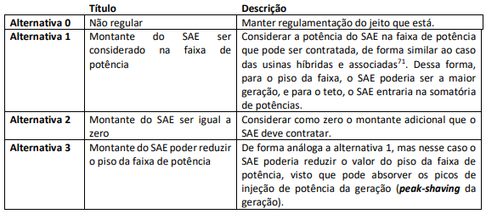
 | Alternativa 0 | 1 - Igualmente preferível ou indiferente
 | Alternativa 1 | 5 - Mais preferível
 | Alternativa 2 | 3 - Moderadamente mais preferível
 | Alternativa 3 | 9 - Extremamente mais preferível | A solução melhor é de mantermos transparência de custos finais para o consumidor cativo. A solução mais justa para todos é que a potência do SAE seja utilizada para reduzir a potência do piso.
 | Você tem contribuições sobre esse tema?
 | Sim
 | Não, quero passar para o próximo item | Sim
 | Não tenho contribuições e desejo encerrar minha participação

8 | SN2: Definição da forma de contratação do uso da rede (CUST/D)
 | Soluções normativas
 | Critério 1: Otimização das regras de acesso às novas tecnologias de armazenamento
 | Essa solução busca dar uma definição regulatória quanto à forma de contratação do uso da rede por um empreendimento que tenha sistema de armazenamento, seja esse de forma independente ou em conjunto com geração.
 | De forma geral, pelas regras vigentes, cada empreendimento de geração outorgado tem que firmar Contrato de Uso do Sistema individualmente. Para as centrais geradoras associadas, é possível reunir vários empreendimentos outorgados em apenas um CUST, sob responsabilidade de um representante legal único.
 | Esta solução está diretamente relacionada com a possibilidade de otimização de vários empreendimentos em outorgas separadas, particularmente com a presença de sistemas de armazenamento. Dessa forma, amplia-se as possibilidades de modelos de negócio, além do caso de hibridização de uma outorga, na qual se concentram as várias tecnologias em apenas uma outorga. Destaca-se, no entanto, que na regulamentação das usinas híbridas e associadas, tratou-se apenas de tecnologias de geração, não tendo abarcado naquele momento as tecnologias de armazenamento de energia elétrica. Além disso, essa regulamentação não abrange o acesso e conexão a sistemas de distribuição.
 | Destaca-se também que essa alternativa pode ter interação com a solução que avalia a possibilidade da criação do Agente Armazenador, que poderia ficar em ato específico e separado, mas que poderia contratar o uso do sistema de forma associada a um gerador, por exemplo.

 | Alternativa 0 | 1 - Igualmente preferível ou indiferente
 | Alternativa 1 | 5 - Mais preferível
 | Alternativa 2 | 9 - Extremamente mais preferível | Entendemos que o interesse final do menor custo para o consumidor cativo deve ser prioritário e portanto incentivada a criação de um agente armazenador mantendo-se a contratação individualizada e sem subsídios a serem pagos pelo consumidor cativo. Os custos do SAE devem ser pagos por quem deu causa.
 | Você tem contribuições sobre esse tema?
 | Sim | Sim
 | Não, quero passar para o próximo item
 | Não tenho contribuições e desejo encerrar minha participação

9 | SN3: Definição da tarifa de uso da rede a ser aplicada (TUST/D)
 | Soluções normativas
 | Critério 1: Otimização das regras de acesso às novas tecnologias de armazenamento
 | Essa solução busca dar uma definição regulatória quanto a definição da tarifa de uso da rede a ser aplicado a um empreendimento que tenha sistemas de armazenamento, seja ele de forma independente ou seja em conjunto com geração.
 | Atualmente existem dois “segmentos” de tarifas de uso do sistema: aquela aplicadas a agentes de geração e aquela aplicada a consumidores. No entanto, sistemas de armazenamento funcionam momentaneamente como geração (injeção) e em outros momentos como consumo (absorção) de potência, não se caracterizando claramente como um ou como outro. Destaca-se que, em termos líquidos de energia (não de potência instantânea), um sistema de armazenamento sempre será um consumo de energia (ao longo do tempo), visto haver perdas de eficiência nos ciclos de conversão e armazenamento. Ainda não há uma regra explícita para os sistemas de armazenamento e há um caso concreto tratado, o do complexo Henry Borden, em que foi definido a contratação na condição de carga para as usinas elevatórias de Pedreira e Traição[1].
 | Um aspecto importante para essa solução é evitar que o recurso de armazenamento sofra uma “dupla cobrança” pelo uso da rede. Na experiência internacional, esse é um ponto crítico na viabilização, em especial para sistemas de armazenamento que realizam vários ciclos de carga e descarga, como quando na realização de arbitragem de preços e na prestação dos serviços ancilares. Países que não adequaram seu arcabouço regulatório e realizar a dupla cobrança tem buscado recentemente rever suas regulamentações.
 | [1] Vide http://www2.aneel.gov.br/cedoc/dsp20181218.pdf
 | 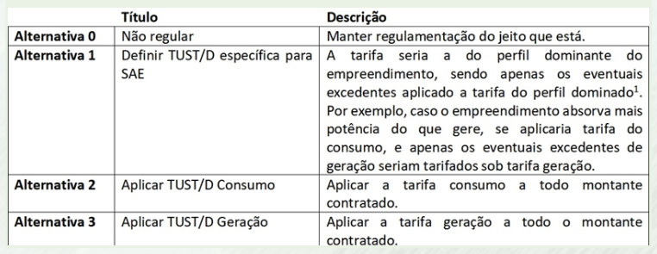
 | Alternativa 0 | 1 - Igualmente preferível ou indiferente
 | Alternativa 1 | 9- Extremamente mais preferível | A definição de uma tarifa especifica para o SAE tente a ser a mais justa. Importante que ela não seja subsidiada pelos consumidores cativos.
 | Alternativa 2 | 3 - Moderadamente mais preferível
 | Alternativa 3 | 3 - Moderadamente mais preferível
 | Você tem contribuições sobre esse tema?
 | Sim | Sim
 | Não, quero passar para o próximo item
 | Não tenho contribuições e desejo encerrar minha participação

10 | SN4: Definir modo de outorga para usinas reversíveis em ciclo fechado ou semifechado
 | Soluções normativas
 | Critério 2: Otimização da regulação de outorgas às novas soluções de armazenamento de energia
 | Essa solução busca dar uma definição regulatória quanto ao modo de outorga para as usinas reversíveis em ciclo fechado ou semifechado. Destaca-se que se entende como usinas reversíveis de ciclo fechado aquelas em que nenhum de seus reservatórios se encontre em corpo hídrico; e usinas reversíveis de ciclo semifechado aquelas em que pelo menos um de seus reservatórios se encontre em corpo hídrico, mas que apresente influência reduzida no ciclo hidrológico natural do corpo hídrico.
 | Destaca-se que, em anexo ao final deste relatório, encontram-se considerações sobre os aspectos jurídicos e práticos que podem ser decisivos para a viabilização das usinas reversíveis. Em geral, usinas reversíveis têm potências instaladas muito elevadas, da ordem de centenas de MW, o que para a legislação estabelecida para usinas hidrelétricas convencionais levaria sempre a serem enquadras como concessão e necessitarem de licitação, além de caminhos mais complexos e demorados para o licenciamento ambiental. Esses fatores têm levado atualmente à inviabilização de novos projetos de geração hidrelétrica convencional.
 | Por outro lado, as usinas reversíveis de ciclo fechado e ciclo semifechado tipicamente lidam com áreas de reservatórios e volumes de água muito pequenos, sendo menores inclusive do que as PCHs – as quais já são outorgadas via Autorização e sem licitação. O regime de Autorização para PCH parte do princípio de que a potência instalada é um proxy do impacto socioambiental do empreendimento e que usinas menores, a priori, geram menos impactos negativos quando analisadas isoladamente[1]. Assim, sua outorga pode ser emitida de forma mais expedita. Nota-se, portanto, que a capacidade instalada não é um indicador adequado para se avaliar o impacto socioambiental no caso das usinas reversíveis.
 | [1] Essa afirmação é genérica e sabe-se que impactos cumulativos e sinérgicos de vários empreendimentos, bem como contextos regionais, podem indicar inviabilidades socioambientais mesmo se tratando de pequenas centrais hidrelétricas.

 | Alternativa 0 | 1 - Igualmente preferível ou indiferente
 | Alternativa 1 | 3 - Moderadamente mais preferível
 | Alternativa 2 | 9 - Extremamente mais preferível | A outorga pela melhor solução deve ser perseguida sempre para benefício dos consumidores cativos de energia elétrica.
 | Você tem contribuições sobre esse tema?
 | Sim | Sim
 | Não, quero passar para o próximo item
 | Não tenho contribuições e desejo encerrar minha participação

11 | SN5: Definir modo de outorga para adição de unidades reversíveis em UHE ou PCH já existente
 | Soluções normativas
 | Critério 2: Otimização da regulação de outorgas às novas soluções de armazenamento de energia
 | Essa solução busca dar uma definição regulatória quanto ao modo de outorga para o caso de adição de unidades reversíveis em UHE ou PCH já existente, aproveitando um reservatório já construído.
 | Destaca-se que novas usinas reversíveis de ciclo aberto são similares, e com impactos análogos, às usinas hidrelétricas convencionais, devendo-se aplicar a legislação e regulamentação já vigente.

 | Alternativa 0 | 1 - Igualmente preferível ou indiferente
 | Alternativa 1 | 3 - Moderadamente mais preferível
 | Alternativa 2 | 3 - Moderadamente mais preferível
 | Alternativa 3 | 9 - Extremamente mais preferível | A outorga pela melhor solução de concessão deve ser perseguida sempre para benefício do consumidores cativos de energia elétrica.
 | Você tem contribuições sobre esse tema?
 | Sim | Sim
 | Não, quero passar para o próximo item
 | Não tenho contribuições e desejo encerrar minha participação

12 | SN6: Criação e definição do modo de outorga para o agente Armazenador Autônomo
 | Soluções normativas
 | Critério 2: Otimização da regulação de outorgas às novas soluções de armazenamento de energia
 | Essa solução busca dar uma definição regulatória quanto à criação do agente Armazenador Autônomo[1] e ao seu modo de outorga.
 | Os sistemas de armazenamento podem ser associados diretamente a empreendimentos de geração ou a consumidores, mas também é possível que estejam simplesmente conectados à rede de forma autônoma e prestando serviços a esse. Essa figura pode ter diversos perfis de injeção e absorção de potência na rede ao longo do tempo. Nos extremos, em certos momentos pode injetar sua capacidade máxima instantânea e em outros momentos absorver. Nesse sentido, caso se julgue conveniente viabilizar essa possibilidade, será necessário dar uma definição da modalidade de outorga, ainda não existente.
 | Em que pese um armazenamento ter um consumo de energia elétrica no seu carregamento e armazenamento, esse consumo não é finalístico (para uma atividade produtiva), mas sim provisório, para um deslocamento temporal – a reinjeção da energia na rede em outro momento mais vantajoso operacionalmente ou financeiramente. Ou seja, o consumo do armazenador busca agregar valor à energia gerada por outro sistema. No caso de um Armazenador Autônomo, essa característica é ainda mais predominante, por obter seu recarregamento exclusivamente da rede, e não de uma unidade geradora no mesmo empreendimento.
 | Cabe destacar que alguns países que iniciaram anos atrás as suas respectivas regulamentações sem criar a figura do agente Armazenador Autônomo, revisaram ou estão revendo suas regulamentações propondo essa possibilidade, sob o argumento de vantajosidade para a expansão do armazenamento e viabilização de mais modelos de negócio.
 | [1] Geralmente referenciado como “standalone storage”.
 | 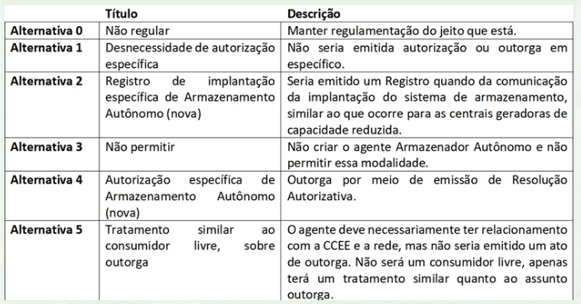
 | Alternativa 0 | 1 - Igualmente preferível ou indiferente
 | Alternativa 1 | 3 - Moderadamente mais preferível
 | Alternativa 2 | 5 - Mais preferível
 | Alternativa 3 | 5 - Mais preferível
 | Alternativa 4 | 9 - Extremamente mais preferível | A outorga pela melhor solução de concessão deve ser perseguida sempre para benefício dos consumidores cativos de energia elétrica. Outorga com tratamento similar ao consumidor livre, com subsídios pagos pelo consumidor cativo, é insustentável.
 | Alternativa 5 | 3 - Moderadamente mais preferível
 | Você tem contribuições sobre esse tema?
 | Sim | Sim
 | Não, quero passar para o próximo item
 | Não tenho contribuições e desejo encerrar minha participação

13 | SN7: Definir modo de outorga para usina de geração com sistema de armazenamento
 | Soluções normativas
 | Critério 2: Otimização da regulação de outorgas às novas soluções de armazenamento de energia
 | Essa solução busca dar uma definição regulatória quanto ao modo de outorga para as usinas de geração que desejem instalar sistemas de armazenamento localizados juntos.
 | Chama-se atenção que a regulamentação trazida pela REN 954, de 2021, disciplinou a hibridização e associação de usinas com tecnologias de geração distintas. Naquele momento então, não foi tratado o caso de sistemas de armazenamento que não são precisamente “tecnologias de geração”.

 | Alternativa 0 | 1 - Igualmente preferível ou indiferente
 | Alternativa 1 | 3 - Moderadamente mais preferível
 | Alternativa 2 | 5 - Mais preferível
 | Alternativa 3 | 9 - Extremamente mais preferível | A outorga pela melhor solução de concessão deve ser perseguida sempre para benefício dos consumidores cativos de energia elétrica. Aceitar a alteração das características técnicas das geradoras de fontes incentivadas (solar e eólica) apenas estenderá os atuais benefícios dos desnecessários subsídios existentes.
 | Você tem contribuições sobre esse tema?
 | Sim | Sim
 | Não, quero passar para o próximo item
 | Não tenho contribuições e desejo encerrar minha participação

14 | SN8: Aprimorar modo de remuneração que envolva sistemas de armazenamento
 | Soluções normativas
 | Critério 3: Otimização da estrutura remuneratória para os SAEs
 | Essa solução busca dar uma definição regulatória quanto ao aprimoramento do modo de remuneração que pode ser explorado pelos sistemas de armazenamento dentro dos mercados competitivos. O foco é a ampliação de alternativas para prestação de serviços no setor elétrico brasileiro e da competição nesses serviços, conforme as necessidades do sistema.
 | Destaca-se que se exclui dessa solução o tratamento das remunerações nos segmentos dos monopólios naturais (transmissão e distribuição).
 | Nota-se que uma das principais diferenças entre as alternativas 1 e 2 se concentra na alocação de riscos sobre a utilização do ativo. Serviços pagos por quantidade tipicamente alocam o risco da previsão futura de despachos no prestador do serviço; por disponibilidade, no consumidor.
 | É importante destacar que para o caso do empilhamento de receitas, pode ser possível empilhar serviços em paralelo, no qual parte da potência é disponibilizada para um serviço e o remanescente para outro serviço, ou em sequência, no qual diferentes serviços são prestados ao longo do dia, um após o outro[1]. No entanto, nem todos os serviços seriam “empilháveis”, seja por razões técnicas, seja por razões de desenho de mercados. Além disso, é importante evitar que o agente seja duplamente remunerado por um mesmo serviço, o que seria indevido.
 | Por fim, destaca-se também que neste AIR não está em discussão a evolução em si dos vários serviços ao sistema possíveis. Esses podem ser temas de outras atividades regulatórias[2].
 | [1] Exemplos podem ser consultados em: https://www.storage-lab.com/revenue-stacking
 | [2] Como por exemplo, os serviços ancilares, que estão em revisão no momento de escrita deste relatório, no âmbito do Processo nº 48500.007105/2019-01, e que passou recentemente por consulta pública.
 | 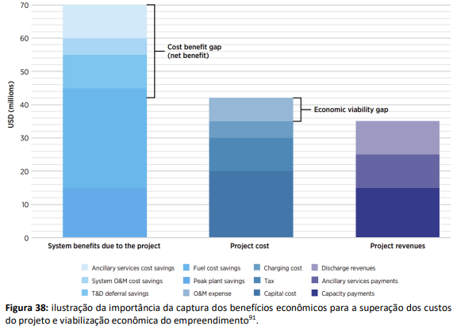
 | Alternativa 0 | 1 - Igualmente preferível ou indiferente
 | Alternativa 1 | 9 - Extremamente mais preferível | Fundamental que o serviço de armazenamento de energia seja pago em separado e incidente sobre os serviços de geração ou consumo que deram causa a essa necessidade. Notadamente imputado aos serviços de geração incentivada (solar e eólica) e aos seus consumidores livres que se beneficiam de incentivos pagos pelos consumidores cativos.
 | Alternativa 2 | 3 - Moderadamente mais preferível
 | Você tem contribuições sobre esse tema?
 | Sim | Sim
 | Não, quero passar para o próximo item
 | Não tenho contribuições e desejo encerrar minha participação

15 | SNN1: Divulgação de dados da regulação e de mercado no sistema elétrico brasileiro
 | Soluções não normativas
 | Critério 1: Otimização das regras de acesso às novas tecnologias de armazenamento
 | Essa solução busca dar uma definição quanto à divulgação de dados da regulação e de mercado no sistema elétrico brasileiro.
 | Entende-se que além de realizar a regulamentação normativa dos temas, também é importante dar transparência ativa e passiva e educar os agentes, compreendendo as outras funções típicas da regulação. Para isso, os dados, informações e estudos relevantes sobre o tema podem ser não só publicamente disponibilizados (transparência passiva), mas também organizados e divulgados para a sociedade (transparência ativa), de forma a acelerar a compreensão do tema, aumentar a confiança sobre a regulamentação e reduzir eventuais desvios de conduta.
 | Os dados e informações relevantes poderiam ser, por exemplo: empreendimentos com armazenamento, capacidade e tipo de armazenamento, localização, montantes de uso contratados, estudos de projetos com SAE, fator de capacidade verificado, disponibilidade, entre outras.

 | Alternativa 0 | 1 - Igualmente preferível ou indiferente
 | Alternativa 1 | 3 - Moderadamente mais preferível
 | Alternativa 2 | 9 - Extremamente mais preferível | Divulgação e transparência é fundamental. Parabenizamos a Aneel pela implantação do Subsidiômetro.
 | Você tem contribuições sobre esse tema?
 | Sim | Sim
 | Não, quero passar para o próximo item
 | Não tenho contribuições e desejo encerrar minha participação

16 | SNN2: Incentivar projetos de pesquisa e projetos-piloto
 | Soluções não normativas
 | Critério 2: Otimização da regulação de outorgas às novas soluções de armazenamento de energia
 | Essa solução busca dar uma definição quanto a incentivar projetos de pesquisa e projetos-piloto.
 | Devido ao tema ser relativamente novo, com novos conceitos, equipamentos e modelos de negócio possíveis, pode ser relevante a criação de ambientes para testes, provas de conceito, aprendizado controlado, em paralelo ao desenvolvimento da regulamentação formal do tema.
 | Conforme já mencionado, em 2016 foi realizada uma chamada pública estratégica de P&D pela ANEEL, sob o título de “Arranjos Técnicos e Comerciais para a Inserção de Sistemas de Armazenamento de Energia no Setor Elétrico Brasileiro”.

 | Alternativa 0 | 1 - Igualmente preferível ou indiferente
 | Alternativa 1 | 9 - Extremamente mais preferível | Projetos piloto e P&D com objetivos bem definidos no sentido de propiciar menores custos aos consumidores cativos devem ser incentivados e priorizados.
 | Alternativa 2 | 3 - Moderadamente mais preferível
 | Você tem contribuições sobre esse tema?
 | Sim | Sim
 | Não, quero passar para o próximo item
 | Não tenho contribuições e desejo encerrar minha participação

17 | SNN3: Aproximar equipes técnicas de referência
 | Soluções não normativas
 | Critério 2: Otimização da regulação de outorgas às novas soluções de armazenamento de energia
 | Essa solução busca dar uma definição quanto a aproximar equipes técnicas de referência das principais instituições envolvidas, como ANEEL, MME, EPE, ONS, entre outras.
 | Uma das preocupações centrais dessa solução é permitir continuidade e estabilidade no desenvolvimento das atividades relacionadas ao tema, uma vez que as equipes técnicas das entidades são as que permanecem engajadas no longo prazo.

 | Alternativa 0 | 1 - Igualmente preferível ou indiferente
 | Alternativa 1 | 9 - Extremamente mais preferível | As entidades ANEEL, MME, EPE, ONS devem procurar trabalhar integradas com o objetivo de propiciar continuidade, qualidade e modicidade tarifária do serviço de fornecimento de energia elétrica.
 | Você tem contribuições sobre esse tema?
 | Sim | Sim
 | Não, quero passar para o próximo item
 | Não tenho contribuições e desejo encerrar minha participação

18 | SNN4: Ampliar o conhecimento sobre os sistemas de armazenamento de eletricidade
 | Soluções não normativas
 | Critério 3: Otimização da estrutura remuneratória para os SAEs
 | Essa solução busca dar uma definição quanto a ampliar o conhecimento sobre os sistemas de armazenamento de eletricidade para as equipes técnicas envolvidas, no sentido de difundir as informações das novas regulamentações, capacitar tecnicamente equipes, e induzir cultura de aprimoramento nas atividades que possam se relacionar ao tema.

 | Alternativa 0 | 1 - Igualmente preferível ou indiferente
 | Alternativa 1 | 9 - Extremamente mais preferível | A capacitação em sistemas de armazenamento deve ser incentivada.
 | Alternativa 2 | 5 - Mais preferível
 | Você tem contribuições sobre esse tema?
 | Sim | Sim
 | Não, quero passar para o próximo item
 | Não tenho contribuições e desejo encerrar minha participação

19 | SNN5: Criar agenda institucional com diversos órgãos para tratar do Armazenamento
 | Soluções não normativas
 | Critério 4: Alinhamento dos agentes e entidades envolvidas às novas soluções de armazenamento de energia
 | Essa solução busca dar uma definição quanto à criação e quanto à forma de agenda institucional entre os diversos órgãos envolvidos nas tratativas para o tema Armazenamento.
 | 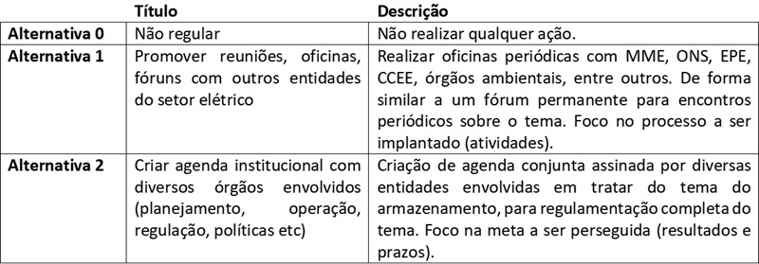
 | Alternativa 0 | 1 - Igualmente preferível ou indiferente
 | Alternativa 1 | 9 - Extremamente mais preferível | As entidades ANEEL, MME, EPE, ONS devem procurar trabalhar integradas com o objetivo de propiciar continuidade, qualidade e modicidade tarifária do serviço de fornecimento de energia elétrica.
 | Alternativa 2 | 5 - Mais preferível
 | Você tem contribuições sobre esse tema?
 | Sim | Sim
 | Não, quero passar para o próximo item
 | Não tenho contribuições e desejo encerrar minha participação

20 | Contribuições Gerais
 | Espaço para Contribuições Gerais sobre o relatório de AIR: para suas contribuições que não sejam diretamente relacionadas aos dispositivos apresentados no relatório de AIR.
 | Você tem contribuições adicionais sobre o relatório de Análise de Impacto Regulatório?
 | Sim
 | Não
 | Quais são as suas contribuições e as respectivas justificativas? | Pagamento do armazenamento deve ser feito por quem deu causa. | O relatório de Avaliação do Impacto Regulatório AIR Nº 1/2023-SGM-SCE-STD-STE/ANEEL, de 27/7/2023, apresenta importantes avaliações e informações. Cita no paragrafo 43 que "Devido à natureza de geração intermitente e não controlável das EOL e UFV... ", justificando-se assim a necessidade de armazenamento. Ocorre que estas fontes recebem subsídios de 50% da TUSD e TUST e portanto são elas que devem ser impelidas ao pagamento dos custos de armazenamento. Já as UHE´s que tradicionalmente são utilizadas no SEB para armazenamento de energia por meses ou anos foram em sua grande maioria já pagas e depreciadas pelos consumidores cativos de energia elétrica, e portanto, todos benefícios advindos de sua capacidade de armazenamento a estes consumidores deve ser franqueada sem custo adicional.

AIR 1-23
RELATÓRIO DE AIR Nº 1/2023-SGM-SCE-STD-STE/ANEEL, de 27/7/2023.
1. Problema regulatório
Consequência 1: menor eficiência econômica na operação dos ativos de geração
43. Devido à natureza de geração intermitente e não controlável das EOL e UFV, muitas vezes esses ativos de geração se encontram com disponibilidade suficiente de recursos para geração de energia elétrica na potência nominal, mas impossibilitados de gerar nessa condição devido a algum tipo de restrição externa, como, por exemplo, a diminuição da carga ou a falta de capacidade de escoamento em um dado instante.
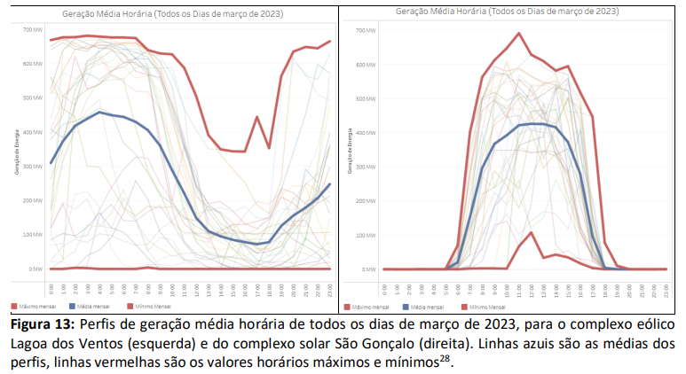
Consequência 2: Uso de combustíveis fósseis para tratamento da intermitência devido à inserção das novas renováveis
51. A expansão da geração por fontes não controláveis, majoritariamente eólicas e fotovoltaicas, leva à necessidade do balanceamento por fontes controláveis, em especial usinas hidrelétricas e usinas termelétricas.
Consequência 3: menor eficiência no dimensionamento da infraestrutura de transporte de energia (transmissão e distribuição)
62. Historicamente percebe-se uma forte expansão do sistema de transmissão, que, recentemente, vem se acentuando em função da importância da integração das fontes eólica e fotovoltaica. A EPE aponta um prospecto futuro para manutenção dessa forte expansão. As figuras abaixo demonstram o histórico e a tendência futura.

63. Essa forte expansão dos sistemas de transmissão está associada a significativos custos financeiros, como se observa na figura a seguir:

Consequência 4: Menor eficiência no uso da infraestrutura de transporte de energia (transmissão e distribuição)
68. Além do dimensionamento, mencionado na consequência anterior, o uso da infraestrutura de transporte de energia poderia ter sua eficiência melhorada com a possibilidade de utilização de sistemas de armazenamento de energia.

Consequência 5: Redução da controlabilidade, flexibilidade e eficiência na operação do SIN
74. A redução da quantidade de usinas hidrelétricas com reservatórios e a forte expansão do uso das fontes eólica e solar aumentam o desafio em termos de capacidade de controle disponível sobre a operação do sistema, especialmente porque as centrais eólicas e fotovoltaicas não podem ser acionadas para gerar sob demanda devido à característica intermitente dessas fontes. Dessa forma, os operadores de sistemas terão cada vez menos margem para operação e necessitarão cada vez mais da expansão de outros recursos que permitam a controlabilidade, flexibilidade e segurança do sistema – tais como equipamentos de rede ou de armazenamento.

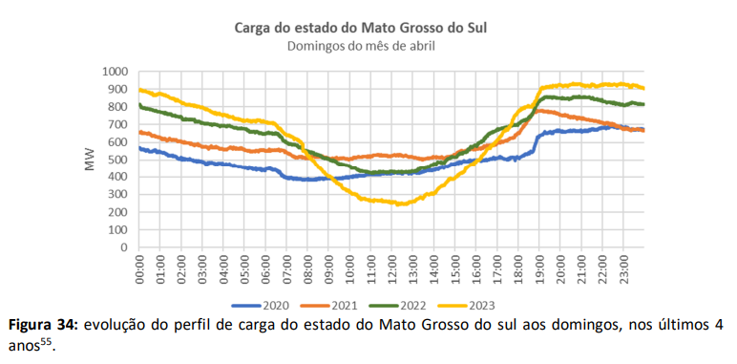
2. Necessidade de intervenção

3. Atores ou grupos afetados .
3. Nesta seção são listados os atores e/ou grupos afetados direta ou indiretamente pelo problema regulatório,
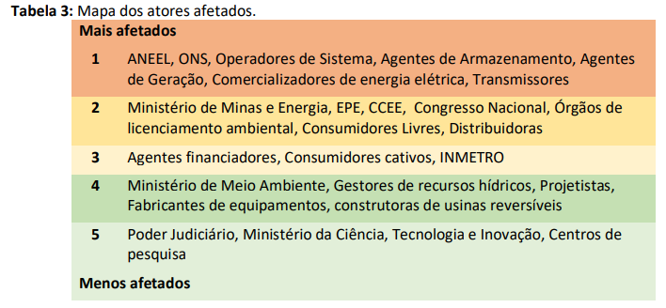
Consumidores cativos: em geral tem sua qualidade de vida ou de seus negócios altamente afetada pelo uso da energia elétrica. Antes, os consumidores respondiam menos a incentivos econômicos, mas atualmente estão ficando cada vez mais ativos e buscando preços menores para energia elétrica, eventualmente saindo do segmento regulado e buscando novas tecnologias. Por outro lado, os consumidores cativos também englobam extratos da sociedade altamente vulneráveis e com reduzidas condições de mobilidade para alternativas melhores – a pobreza energética.
4. Base legal
5. Objetivos
Objetivo específico 1: adaptar a regulação de acesso às redes pelas novas tecnologias de armazenamento
Objetivo específico 2: adaptar a regulação de outorgas às novas soluções de armazenamento de energia
Objetivo específico 3: avaliar alternativas de estrutura remuneratória para os SAEs
Objetivo específico 4: reduzir barreiras para a inserção dos SAE no Brasil a fim de reduzir custos
Objetivo específico 5: alinhar os agentes e entidades envolvidos às novas soluções de armazenamento de energia
Resultado esperado 1: redução de custos de operação do sistema
Resultado esperado 2: otimização do uso das redes existentes
Resultado esperado 3: melhoria da qualidade do fornecimento de energia elétrica
Resultado esperado 4: otimização da geração de energia
Resultado esperado 5: aumento da flexibilidade do sistema
Resultado esperado 6: diminuição do uso de combustíveis fósseis
6. Experiência internacional
7. Participação pública
8. Alternativas
125. Foram levantadas propostas de soluções que se baseiam diretamente nos “objetivos específicos”, cuja finalidade é alcançar os “resultados esperados” apresentados anteriormente. As soluções possíveis são divididas em duas classes: as normativas (SN) e as não normativas (SNN)69 . De forma a facilitar a rápida visualização do objetivo específico relacionado a solução, foi adotado código de cores.
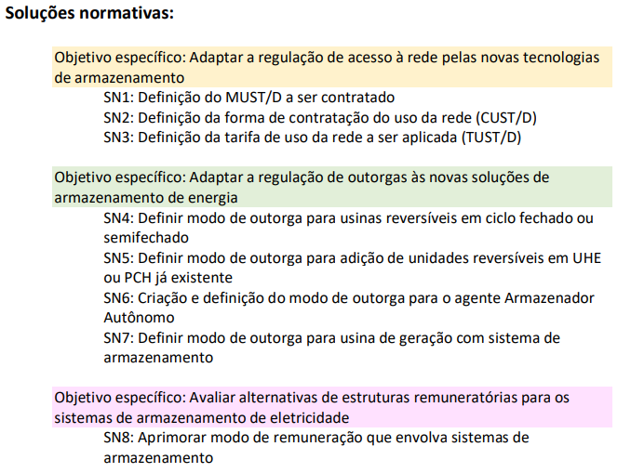
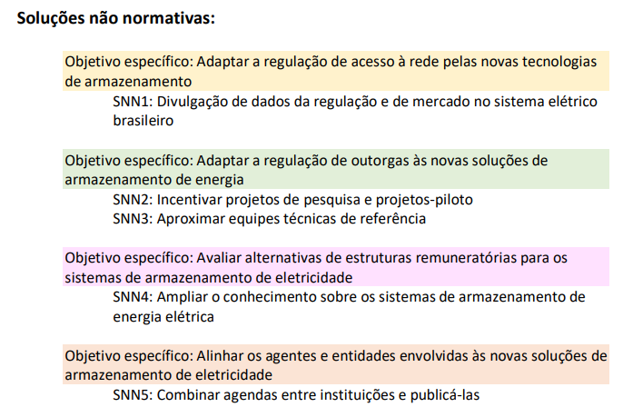
8.1 Metodologia de Comparação das Alternativas
180. A partir da escolha das alternativas regulatórias descrita nos itens anteriores, é necessário fazer uma comparação entre elas para selecionar aquela mais adequada ao enfrentamento do problema regulatório identificado. 181. No caso da presente análise, foi escolhida a Metodologia de Análise Multicritério80 para a comparação das alternativas encontradas.
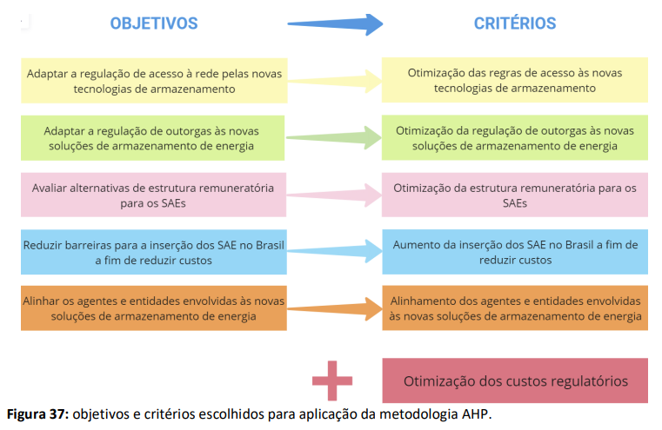
8.2 Impactos e Comparação das Alternativas
Valores estão refletidos na aba "Formulario"
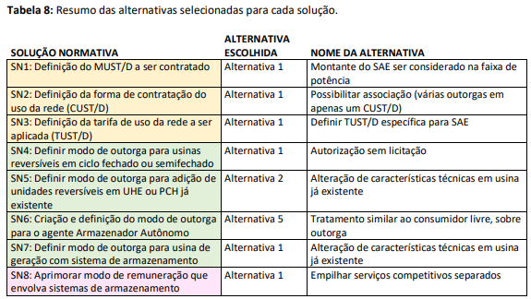 241. A tabela abaixo resume as alternativas selecionadas para cada solução:
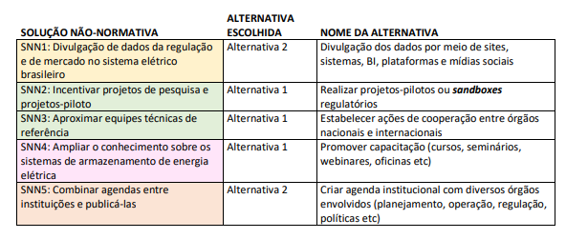
8.3 Análise de Sensibilidade dos Resultados
8.4 Identificação e definição dos efeitos e riscos
i. Risco de piora da conjuntura econômica geral.
ii. Risco de posteriores alterações legislativas supervenientes.
iii. Risco da regulação proposta não se verificar adequada ou suficiente.
iv. Risco de efeitos adversos da regulação aprovada.
v. Risco de escassez de minerais e metais críticos.
vi. Risco de impactos ambientais adversos e política socioambiental restritiva.
vii. Risco de descompasso entre agendas e atuações entre as entidades do setor elétrico.
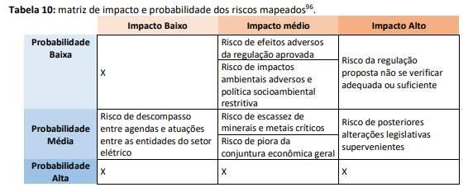
8.5 Custos da onerosidade regulatória das alternativas selecionadas
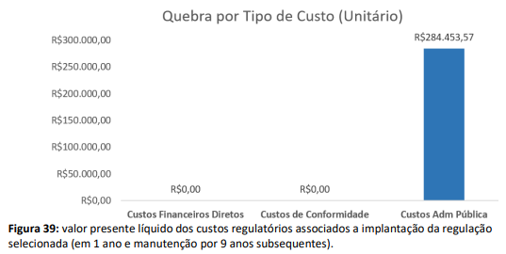
Taxa de retorno: igual à WACC geração: 11% a.a. (conforme o DSP 452/2023) • Custo do especialista ANEEL: R$ 113,86 /h (salário médio Aneel de R$ 20.000/mês) • Custo do analista ONS ou CCEE: R$ 150/h; • Custo do analista Empresa/Agente: R$ 60/h (piso engenheiro 8h R$ 10.416/mês) • Custo do analista de TI: R$ 130/h (referência: analista de TI nível 6, ilha 2, RTA de março de 2023, R$ 129,73 HST);
9. Implementação, monitoramento e avaliação
9.1 Implementação – Modelo Lógico
9.2 Monitoramento e avaliação – Indicadores

10. Alterações em regulamentos
11. Vigência
12. Verificação do ato normativo

